茶歇
 | 活动
 | 时间：2021年8月3日 地点： 方式：外卖茶歇 |  | 活动人数 |  | 200
 | 茶歇菜单 | 单价 | 份数 | 规格/尺寸 | 合计 | 参考图 | 备注
1 | 香草纸杯蛋糕Cup Cake | 15 | 40 | 直径5*5cm | 600
2 | 无蔗糖芒果芝士 | 12 | 20 | 4*4*4cm | 240 | 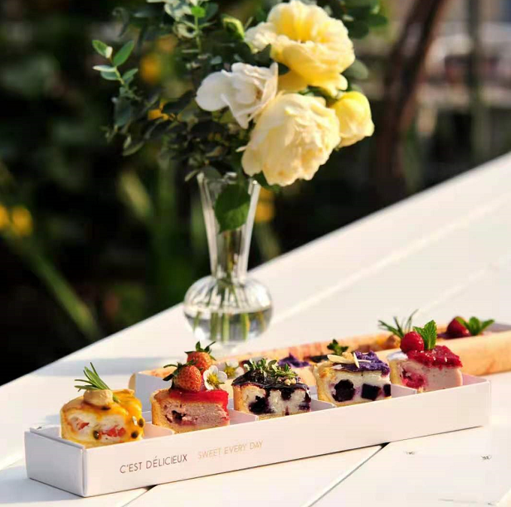
3 | 无蔗糖紫薯芝士 | 12 | 20 | 4*4*4cm | 240
4 | 草莓慕斯 | 12 | 30 | 4*4*4cm | 360
5 | 法式苹果塔 | 10 | 30 | 4*4*4cm | 300
6 | 香蕉磅蛋糕 | 3 | 100 | 8*8*1cm | 300
7 | 酥皮泡芙 | 5 | 120 | 4*4*4cm | 600
8 | 巧克力甜甜圈 | 5 | 120 | 直径6cm | 600
9 | 肉松面包 | 8 | 30 | 6*3*4cm | 240
10 | 冰奶油菠萝包 | 8 | 30 | 直径5*5cm | 240
11 | 玉米火腿维也纳甜面包 | 8 | 30 | 三角形边长5cm | 240
12 | 黄桃维也纳起酥面包 | 10 | 25 | 5*5cm | 250
13 | 蓝莓维也纳起酥面包 | 10 | 20 | 6*6cm | 200
14 | 奶香片 | 2 | 120 | 8*3*1cm | 240
15 | 有机芝麻法棍配羽衣甘蓝 | 5 | 100 | 8*3*4cm | 500
16 | 火腿三明治 | 8 | 80 | 三角形边长5cm | 640
17 | 葡式蛋挞 | 4 | 120 | 直径6*3cm | 480
18 | 陌陌的LOGO旗制作 | 200 | 0 | 3*3cm | 0 |  | 赠送
19 | logo蛋糕 | 1 | 798 | 40cm*60cm | 798
 | 运费 | 500 | 1 |  | 0 |  | 赠送
 | 摆台服务费 | 500 | 1 |  | 0 |  | 赠送
 | 小计 |  | 1035 |  | 7068

